E700 Taxe sur les salaires
 |  |  | #NomClient

ETAT

Fait par : | BRA | Revu par : | 0 | Taxe sur les salaires |  |  |  |  |  |  | Date Clôture | XRef
Le : | 0 | Le : | 0 |  |  |  |  |  |  |  | #DateClôture | E700
 |  |  |  |  |  |  |  |  |  |  |  | E Synthèse
Risque d'anomalies significatives |  |  | Faible |  | Seuil d'investigation |  |  |  | - | Niveau de diligences |  | PB

Objectif Exhaustivité de la taxe sur les salaires Travail effectué Contrôle de la correcte application de la règle fiscale en la matière et du taux d'assujetissement si applicable Calcul du taux d'assujettissement puis rapprochement au taux calculé par la société. Contrôle de l'évaluation sur 5 salariés sélectionnés de manière aléatoire.

Conclusion sur le contrôle

Attention : Pour les holdings il convient de calculer un taux d'assujetissement afin de s'assurer qu'elles en sont exonérées car les dividendes rentrent dans le calcul du taux d'assujetissement.

Rappel de la règle :
La taxe sur les salaires est due par l'employeur qui : n'est pas assujetti à la TVA l'année du versement des rémunérations (ou l'est sur au moins 10 % du chiffre d'affaires réalisé l'année avant le versement des rémunérations).

Calcul de la taxe sur les salaires
La taxe sur les salaires est basée sur le montant brut annuel de l'ensemble des rémunérations et avantages en nature versés par l'employeur : salaires, indemnités (y compris de congés payés, de licenciement, de mise à la retraite...), primes, gratifications, cotisations salariales, intéressement, participation et plan d'épargne, contributions patronales de prévoyance complémentaire ou de retraite supplémentaire…

La taxe est calculée à partir d'un barème progressif qui s'applique aux rémunérations individuelles annuelles versées (base imposable).

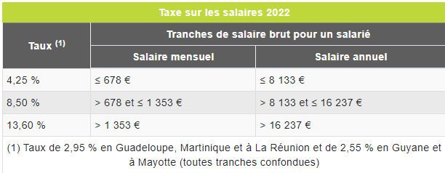

Les entreprises soumises à TVA sur moins de 10 % du chiffre d'affaires réalisé l'année avant le versement doivent payer la taxe en calculant leur rapport d'assujettissement à la taxe : il faut diviser le chiffre d'affaires non soumis à TVA (recettes n'ouvrant pas droit à déduction de la TVA) par le chiffre d'affaires total, puis multiplier le résultat par 100.

1° Rapprochement bordereau-compta

Montant bordereau |  |  |  | X-Ref

Montant en comptabilité |  |  |  | X-Ref

Ecart |  |  | -

2° Calcul du taux d'assujetissement

- Chiffre d'affaires non soumis à la TVA
- dividendes
- taxes et impôts perçus pour financer tout ou partie de l'activité de leurs bénéficiaires
- sommes finançant les activités des personnes morales de droit public placées hors du champ d'application de la TVA.

Chiffre d'affaires non soumis à la TVA (N-1) |  |  | -

Chiffre d'affaires total (N-1) |  |  |  | (comprend le chiffre d'affaires total + dividendes et autres compris dans le CA non soumis)

Taux d'assujetissement |  |  | #DIV/0!

Taux d'assujetissement calculé par la société

Ecart |  |  | #DIV/0!

Commentaire

3° Test de cohérence

 |  |  | Nom du salarié | XXXX | XXXXX | XXXX | XXXX | XXXX
 |  |  |  |  |  |  |  |  | X-ref
 |  |  | BASE BRUTE FISCALE

 |  |  | Taux normal | - | - | - | - | -
 |  |  | 1e taux majoré | - | - | - | - | -
 |  |  | 2e taux majoré | - | - | - | - | -

 |  |  | total taxe sur les salaires calculée | - | - | - | - | -

4° Rapprochement du calcul FA/EA avec le calcul du client
 |  |  |  |  |  |  |  |  | X-ref
 |  |  | Nom du salarié | XXXX | XXXXX | XXXX | XXXX | XXXX
 |  |  | taxe sur les salaires du client

 |  |  | écart | - | - | - | - | -

Commentaire

